Index
Set 202 : Input S-T

Indicateur 20205 : Dépenses de recherche et développement (R-D) des entreprises privées

Dépenses intra-muros de recherche et développement (R-D)
G1 | évolution de 2000 à 2021
G260 | selon la branche d'activité de R-D, en 2021
Signes utilisés: .. Chiffre inconnu, car pas (encore) relevé ou pas (encore) calculé
- Utilisé pour les chiffres arrondis; il signifie zéro. - 0 = valeur inférieure à 1 pour les chiffres arrondis
* Non indiqué car évident ou non pertinent
T260 | selon la branche d'activité de R-D, de 2000 à 2021
G256 | selon la branche bénéficiaire, en 2021
T256 | selon la branche bénéficiaire, de 2012 à 2021
G219 | selon le but de R-D, en 2021
T219 | selon le but de R-D, de 2000 à 2021
G404 | selon la région, en 2021
T404 | selon la région, de 2008 à 2021
T223 | selon le type de recherche, de 2000 à 2021
T307 | selon la nature des dépenses, de 2000 à 2021
T202 | selon la source de financement, de 2000 à 2021

T1 | selon branche d'activité de R-D et la branche bénéficiaire, en 2021
T4 | selon la branche d'activité de R-D et la taille de l'entreprise, de 2000 à 2021
T209 | selon la branche d'activité de R-D et le type de recherche, de 2000 à 2021
T5 | selon la branche d'activité de R-D et la nature des dépenses, de 2000 à 2021
T6 | selon la branche d'activité de R-D et le but de R-D, de 2000 à 2021
T7 | selon la branche d'activité de R-D et la source de financement, de 2000 à 2021
T8 | selon la branche d'activité de R-D et la région, de 2008 à 2021

Dépenses intra-muros de R-D en biotechnologie, en nanotechnologie et en logiciels
T226 | selon la branche d'activité de R-D, de 2000 à 2021
T226(2) | selon la branche d'activité de R-D et la technologie, de 2000 à 2021

Dépenses extra-muros de recherche et développement (R-D)
G229 | selon le bénéficiaire, de 2000 à 2021
G227 | selon la branche d'activité de R-D, en 2021
T227 | selon la branche d'activité de R-D, de 2000 à 2021
T230 | selon la branche d'activité de R-D et le bénéficiaire, de 2000 à 2021

Dépenses intra-muros de recherche et développement (R-D) des filiales des entreprises suisses à l'étranger
G224 | selon la branche d'activité de R-D, en 2021
T224 | selon la branche d'activité de R-D, de 2000 à 2021
G225 | Dépenses intra-muros de R-D et dépenses de R-D à l'étranger, de 2000 à 2021

Dépenses intérieures brutes de recherche et développement (R-D) du secteur des entreprises privées (DIRDE)
G2 | comparaison internationale, de 2004 à 2021
T2 | comparaison internationale, de 1998 à 2021 (en % du PIB)
T3 | comparaison internationale, de 1998 à 2021 (en % de la DIRD)

Commentaires et définitions : voir l'indicateur sur Internet

© 2022 OFS-BFS-UST / WSA

G1
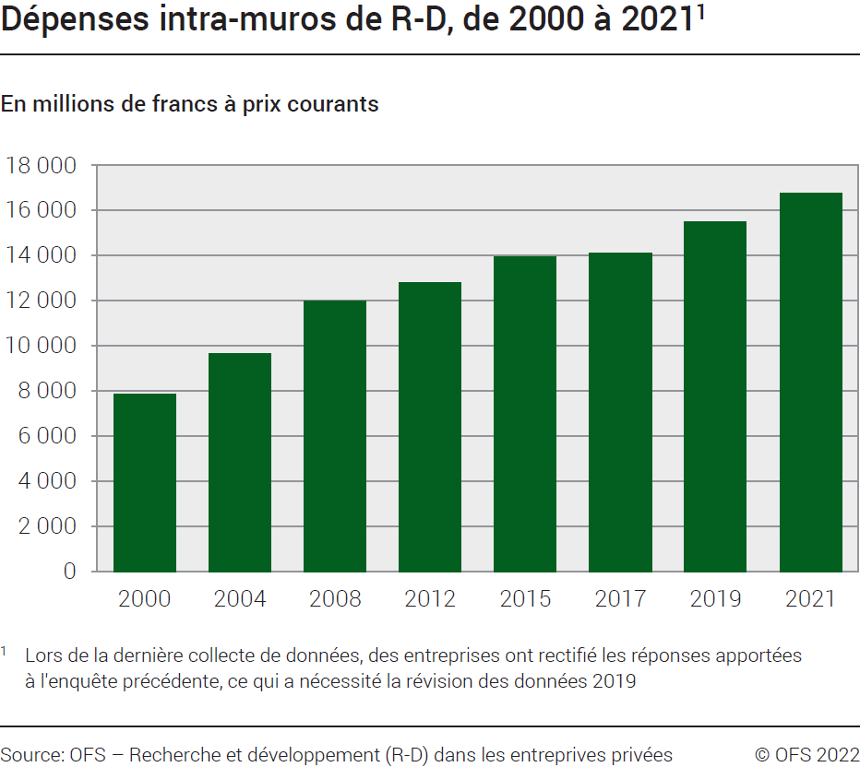
Ind20205_G1 - Dépenses de R-D des entreprises privées |  |  |  |  |  |  | Retour à l'index

Dépenses intra-muros de R-D, de 2000 à 2021 1
En millions de francs à prix courants

Dépenses intra-muros de R-D | 2021 | 2019 | 2017 | 2015 | 2012 | 2008 | 2004 | 2000
Valeurs nominales | 16780 | 15491 | 14120 | 13961 | 12819 | 11979 | 9659 | 7888

1 Lors de la dernière collecte de données, des entreprises ont rectifié les réponses apportées à l'enquête précédente, ce qui a nécessité la révision des données 2019
Source: OFS – Recherche et développement (R-D) dans les entreprises privées
© OFS

G260
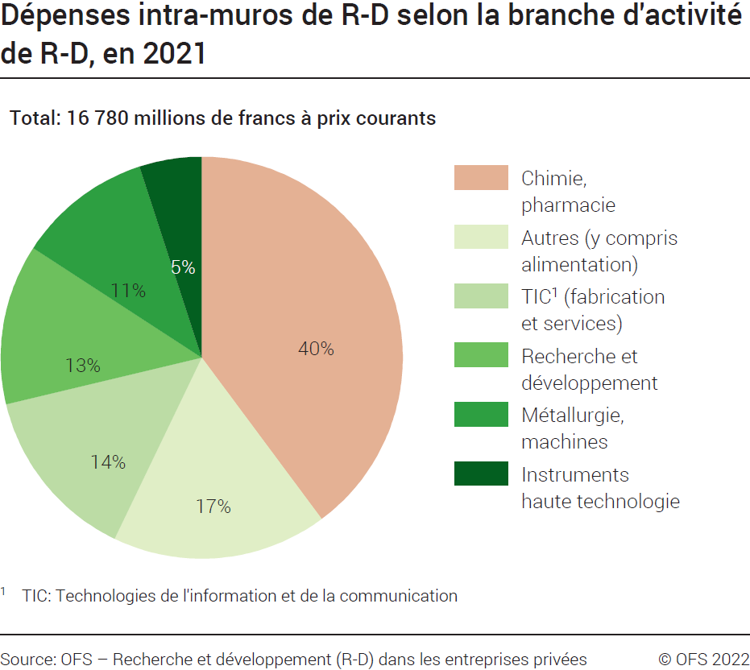
Ind20205_G260 - Dépenses de R-D des entreprises privées |  |  | Retour à l'index

Dépenses intra-muros de R-D, selon la branche d'activité de R-D, en 2021
En millions de francs à prix courants et en %

Branche d'activité de R-D | Millions de francs | %

Alimentation | 64 | 0.4
Chimie | 435 | 3
Pharmacie | 6247 | 37
Métallurgie | 299 | 2
Machines | 1513 | 9
Instruments haute technologie | 842 | 5
TIC1- fabrication | 1315 | 8
TIC1- services | 1056 | 6
Recherche et développement | 2167 | 13
Autres | 2842 | 17
Total | 16780 | 100
1 TIC: Technologies de l'information et de la communication.
Source: OFS – Recherche et développement (R-D) dans les entreprises privées
© OFS

G256
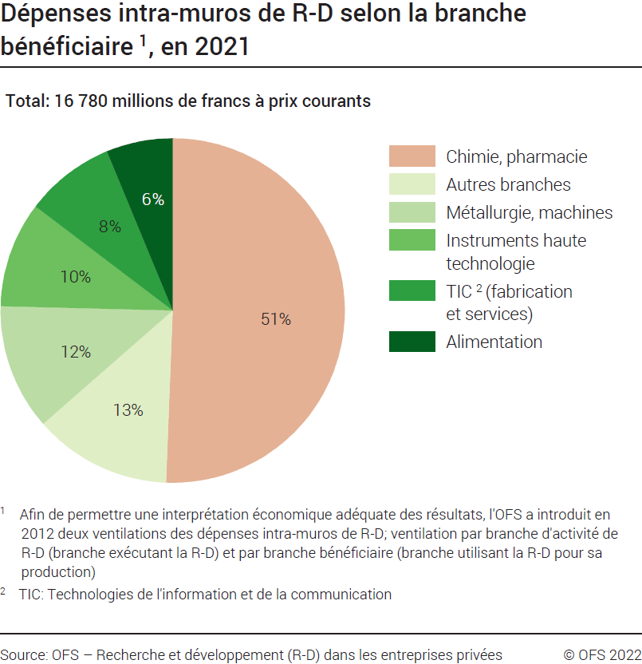
 | Ind20205_G256 - Dépenses de R-D des entreprises privées |  |  | Retour à l'index

 | Dépenses intra-muros de R-D, selon la branche bénéficiaire 1, en 2021
 | En millions de francs à prix courants et en %

 | Branche bénéficiaire 1 | Millions de francs | %
 | Alimentation | 1046 | 6
 | Chimie | 478 | 3
 | Pharmacie | 8016 | 48
 | Métallurgie | 234 | 1
 | Machines | 1752 | 10
 | Instruments haute technologie | 1668 | 10
 | TIC2- fabrication | 488 | 3
 | TIC2- services | 927 | 6
 | Autres | 2170 | 13
 | Total | 16780 | 100
1 Afin de permettre une interprétation économique adéquate des résultats, l'OFS a introduit en 2012 deux ventilations des dépenses intra-muros de R-D selon la branche: ventilation par branche d'activité de R-D (branche exécutant la R-D) et par branche bénéficiaire (branche utilisant la R-D pour sa production).
2 TIC: Technologies de l'information et de la communication.
 | Source: OFS – Recherche et développement (R-D) dans les entreprises privées
 | © OFS

G219
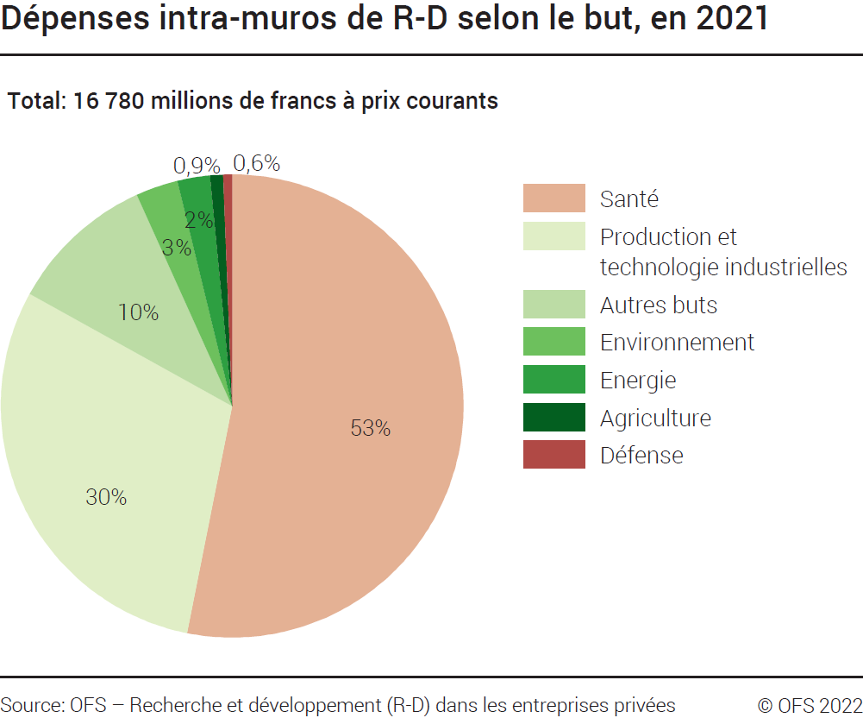
Ind20205_G219 - Dépenses de R-D des entreprises privées |  |  | Retour à l'index

Dépenses intra-muros de R-D, selon le but de R-D, en 2021
En millions de francs à prix courants et en %

But de R-D | Millions de francs | %
Santé | 8914 | 53.1
Production et technologie industrielles | 5024 | 29.9
Energie | 380 | 2.3
Environnement | 497 | 3.0
Agriculture | 155 | 0.9
Défense | 103 | 0.6
Autres buts | 1709 | 10.2
Total | 16780 | 100

Source: OFS – Recherche et développement (R-D) dans les entreprises privées
© OFS

G404
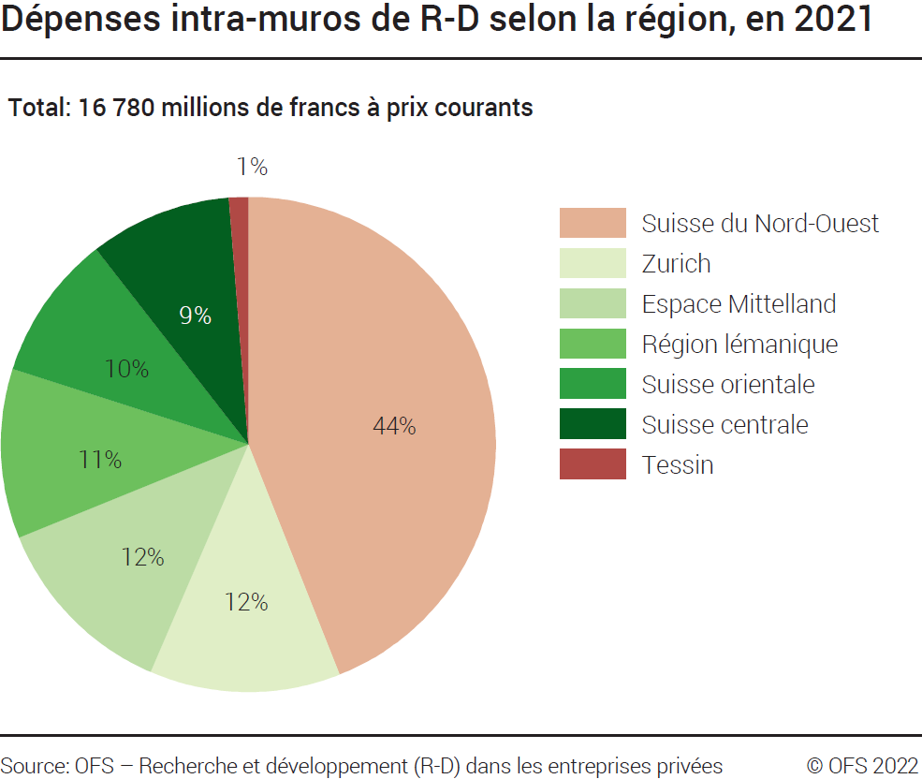
Ind20205_G404 - Dépenses de R-D des entreprises privées |  |  | Retour à l'index

Dépenses intra-muros de R-D, selon la région, en 2021
En millions de francs à prix courants et en %

Région | Millions de francs | %
Région lémanique | 1860 | 11
Espace Mittelland | 2078 | 12
Suisse du Nord-Ouest | 7383 | 44
Zurich | 2092 | 12
Suisse orientale | 1597 | 10
Suisse centrale | 1561 | 9
Tessin | 209 | 1
Total | 16780 | 100

Source: OFS – Recherche et développement (R-D) dans les entreprises privées
© OFS

G229
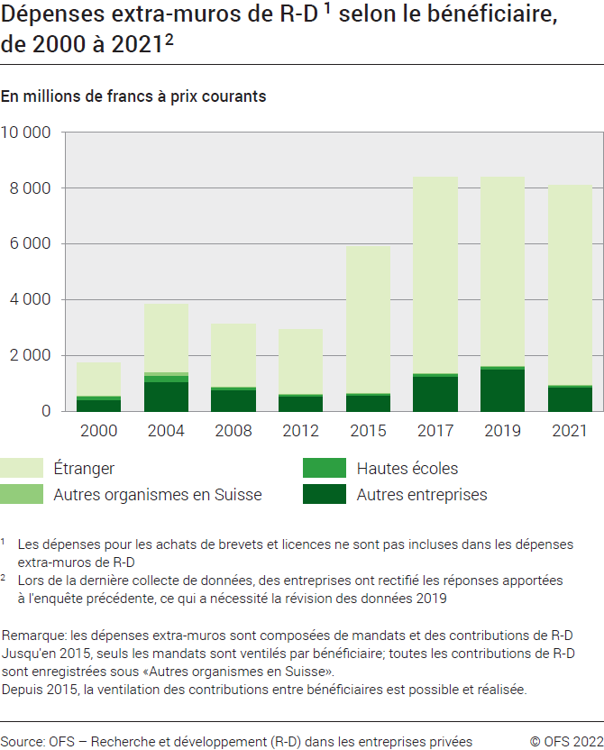
Ind20205_G229 - Dépenses de R-D des entreprises privées |  |  |  |  |  |  |  |  |  | Retour à l'index

Dépenses extra-muros de R-D 1 selon le bénéficiaire, de 2000 à 2021 2
En millions de francs à prix courants et en %

Bénéficiaire | 2021 | 2019 | 2017 | 2015 | 2012 | 2008 | 2004 | 2000 | 2021 | 2019 | 2017 | 2015 | 2012 | 2008 | 2004 | 2000
 | Millions de francs |  |  |  |  |  |  |  | %
Autres entreprises | 857 | 1525 | 1272 | 582 | 550 | 771 | 1053 | 428 | 11 | 18 | 15 | 10 | 19 | 25 | 27 | 25
Hautes écoles | 92 | 88 | 78 | 58 | 59 | 91 | 259 | 125 | 1 | 1 | 1 | 1 | 2 | 3 | 7 | 7
Autres organismes en Suisse | 39 | 43 | 49 | 38 | 29 | 50 | 96 | 38 | 0 | 1 | 1 | 1 | 1 | 2 | 3 | 2
Etranger | 7113 | 6747 | 6997 | 5219 | 2281 | 2223 | 2428 | 1142 | 88 | 80 | 83 | 89 | 78 | 71 | 63 | 66
Total | 8101 | 8404 | 8396 | 5897 | 2920 | 3136 | 3836 | 1733 | 100 | 100 | 100 | 100 | 100 | 100 | 100 | 100
1 Les dépenses pour les achats de brevets et licences ne sont pas incluses dans les dépenses extra-muros de R-D.
2 Lors de la dernière collecte de données, des entreprises ont rectifié les réponses apportées à l'enquête précédente, ce qui a nécessité la révision des données 2019
Remarque: Les dépenses extra-muros sont composées de mandats et des contributions de R-D. Jusqu’en 2015, seuls les mandats sont ventilés par bénéficiaires ; toutes les contributions de R-D sont enregistrées sous « Autres organismes en Suisse ». Depuis 2015, la ventilation des contributions entre bénéficiaires est possible et réalisée.
Source: OFS – Recherche et développement (R-D) dans les entreprises privées
© OFS

G227
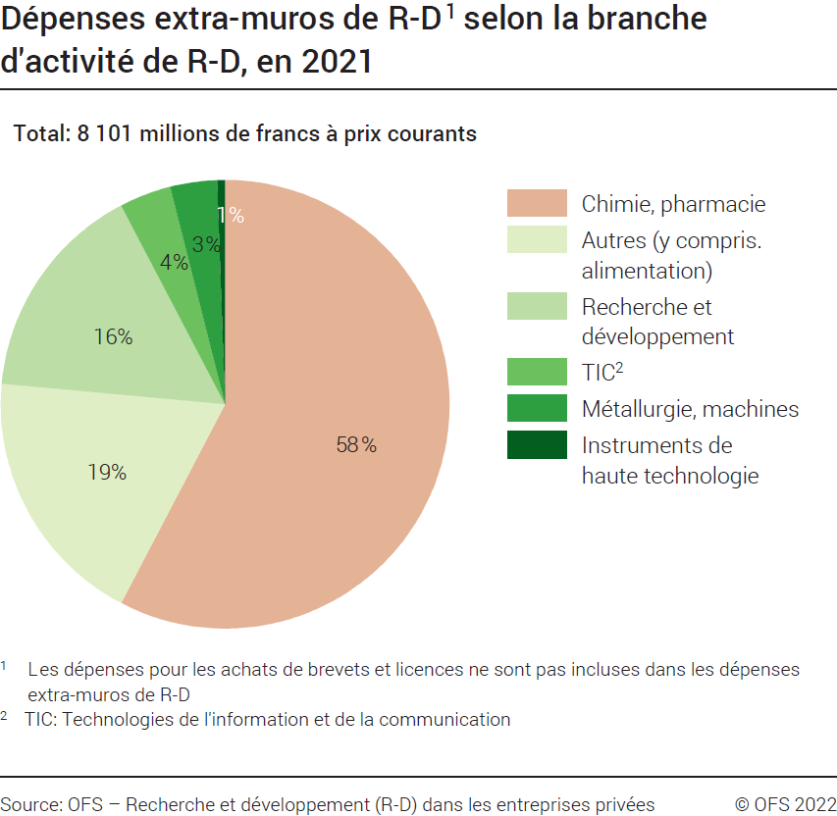
Ind20205_G227 - Dépenses de R-D des entreprises privées |  |  | Retour à l'index

Dépenses extra-muros de R-D 1, selon la branche d'activité de R-D, 2021
En millions de francs à prix courants et en %

Branche d'activité de R-D | Millions de francs | %
Alimentation | 1 | 0.02
Chimie | 3 | 0.04
Pharmacie | 4,669 | 58
Métallurgie | 105 | 1
Machines | 169 | 2
Instruments haute technologie | 44 | 1
TIC2- fabrication | 61 | 1
TIC2- services | 241 | 3
Recherche et développement | 1,287 | 16
Autres | 1,520 | 19
Total | 8,101 | 100
1 Les dépenses pour les achats de brevets et licences ne sont pas incluses dans les dépenses extra-muros de R-D.
2 TIC: Technologies de l'information et de la communication.
Source: OFS – Recherche et développement (R-D) dans les entreprises privées
© OFS

G224
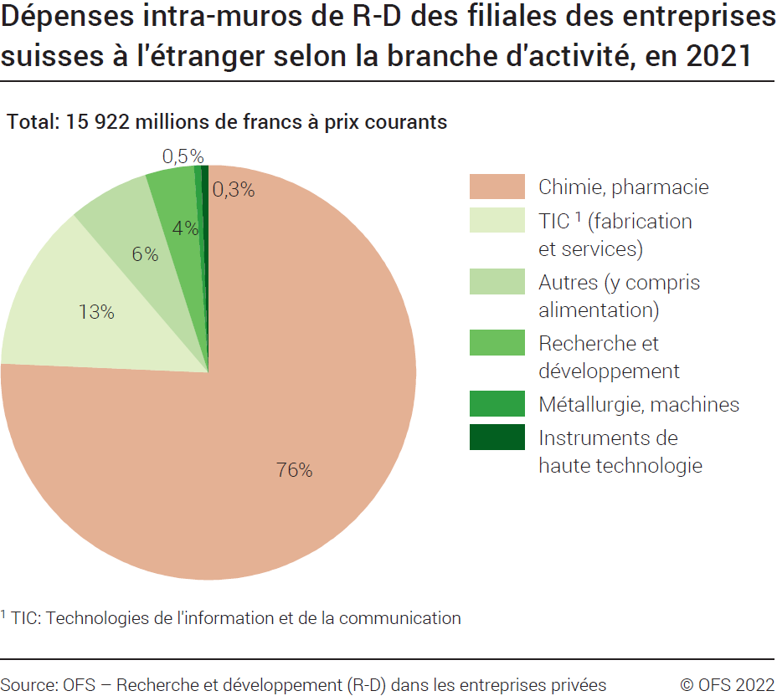
 | Ind20205_G224 - Dépenses de R-D des entreprises privées |  |  | Retour à l'index

 | Dépenses intra-muros de R-D des filiales des entreprises suisses à l'étranger, selon la branche d'activité de R-D, en 2021
 | En millions de francs à prix courants et en %

 | Branche d'activité de R-D | Millions de francs | %
 | Alimentation | 0.3 | 0.002
 | Chimie | 73 | 0.5
 | Pharmacie | 12007 | 75
 | Métallurgie | 1 | 0.005
 | Machines | 87 | 0.5
 | Instruments haute technologie | 52 | 0.3
 | TIC1- fabrication | 1993 | 13
 | TIC1- services | 90 | 1
 | Recherche et développement | 608 | 4
 | Autres | 1011 | 6
 | Total | 15922 | 100

1 TIC: Technologies de l'information et de la communication.
 | Source: OFS – Recherche et développement (R-D) dans les entreprises privées
 | © OFS

G225
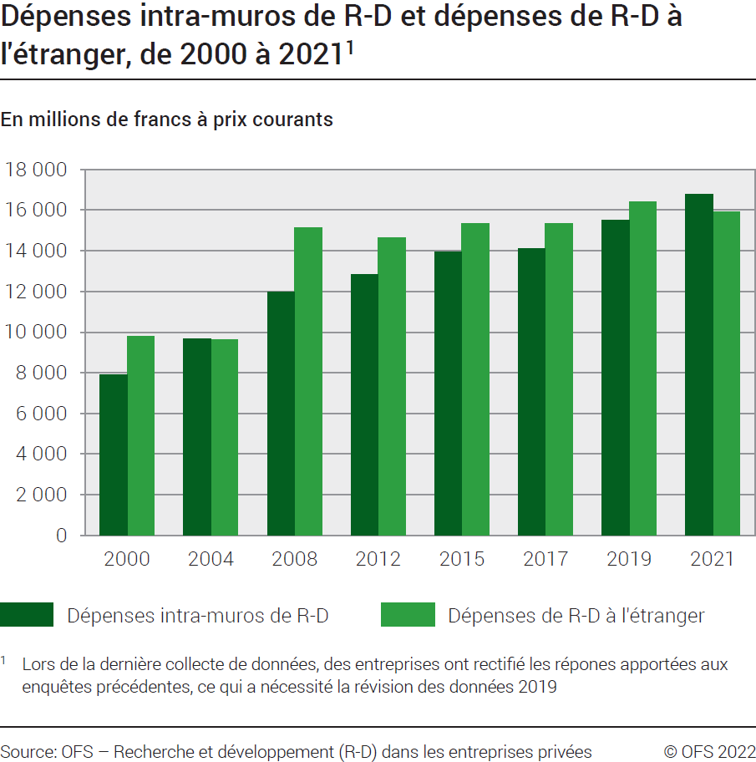
Ind20205_G225 - Dépenses de R-D des entreprises privées |  |  |  |  |  |  | Retour à l'index

Dépenses intra-muros de R-D et dépenses de R-D à l'étranger, de 2000 à 2021 1
En millions de francs à prix courants

Dépenses de R-D | 2021 | 2019 | 2017 | 2015 | 2012 | 2008 | 2004 | 2000

Dépenses intra-muros | 16780 | 15491 | 14120 | 13961 | 12819 | 11979 | 9659 | 7888
Dépenses à l'étranger | 15922 | 16394 | 15334 | 15316 | 14640 | 15145 | 9604 | 9788
1 Lors de la dernière collecte de données, des entreprises ont rectifié les réponses apportées à l'enquête précédente, ce qui a nécessité la révision des données 2019
Source: OFS – Recherche et développement (R-D) dans les entreprises privées
© OFS

G2
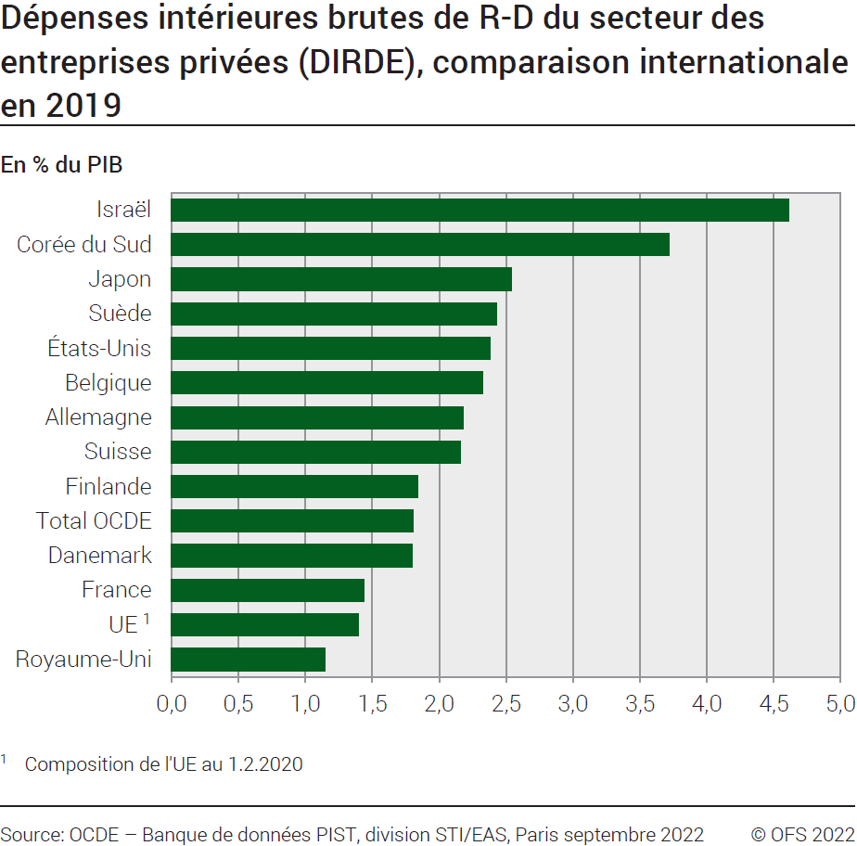
Ind20205_G2 - Dépenses de R-D des entreprises privées |  |  |  |  | Retour à l'index

Dépenses intérieures brutes de R-D du secteur des entreprises privées (DIRDE), comparaison internationale, de 2004 à 20211
En % du PIB
Royaume-Uni | .. | 1.15 | 1.13 | 1.09 | 0.99 | 0.99 | 0.96
UE 2 | .. | 1.40 | 1.34 | 1.28 | 1.23 | 1.11 | 1.05
France | .. | 1.44 | 1.44 | 1.44 | 1.44 | 1.29 | 1.32
Danemark | .. | 1.80 | 1.86 | 1.94 | 1.95 | 1.94 | 1.65
Total OCDE | .. | 1.81 | 1.68 | 1.62 | 1.53 | 1.54 | 1.39
Finlande | .. | 1.84 | 1.78 | 1.91 | 2.34 | 2.63 | 2.32
Suisse | 2.29 | 2.16 | 2.06 | 2.09 | 1.99 | 1.95 | 1.92
Allemagne | .. | 2.18 | 2.11 | 2.01 | 1.96 | 1.81 | 1.70
Belgique | .. | 2.33 | 1.87 | 1.70 | 1.59 | 1.32 | 1.26
Etats-Unis | .. | 2.38 | 2.14 | 2.02 | 1.86 | 1.97 | 1.70
Suède | .. | 2.43 | 2.40 | 2.24 | 2.19 | 2.57 | 2.47
Japon | .. | 2.54 | 2.49 | 2.54 | 2.43 | 2.58 | 2.24
Corée du Sud | .. | 3.72 | 3.41 | 3.08 | 3.00 | 2.25 | 1.87
Israël | .. | 4.61 | 4.09 | 3.63 | 3.49 | 3.60 | 3.11

1 Lors de la dernière collecte de données, des entreprises ont rectifié les réponses apportées à l'enquête précédente, ce qui a nécessité la révision des données 2019
2 Composition de l'UE au 1.2.2020
Source: OCDE, banque de données PIST, Division STI / EAS, Paris, septembre 2022
© OFS

